返佣规则
一 | 佣金计算规则
1 | 业绩=有效打码量
2 | 自身=玩家自己
3 | 直属=玩家的直属下级
4 | 团队=玩家的直属下级+直属下级的所有层级的下级
5 | 自身打码量=玩家自己投注带来的打码量
6 | 直属打码量=玩家的直属下级投注带来的打码量
7 | 团队打码量=直属打码量+玩家的直属下级的所有层级下级投注带来的打码量
8 | 返佣比例=用团队打码量去返佣比例表中匹配的一个计算直属佣金时的一个比例
9 | 返佣比例差=用自己的返佣比例-直属下级的返佣比例后，用来计算差额佣金的一个比例
10 | 直属佣金=直属打码量*返佣比例
11 | 差额佣金=直属下级的团队打码量*（自己的返佣比例-直属下级的返佣比例），多个直属下级的情况下，1对1挨个计算
12 | 团队佣金=直属佣金+差额佣金
13 | 佣金结算模式：日结算，次日0点清零，业绩达到多少按佣金表提到玩家的账户余额中
14 | 若上下线的团队打码量为一个梯度且都超过最高一档的业绩要求（比例下面返佣比例表中的1000万），差额佣金=下级团队打码量的万分之五
 |  |  |  |  |  | 例子
 |  |  |  |  |  | 我的团队打码量 | 1400万
 |  |  |  |  |  | 直属下级的团队打码量 | 1200万
 |  |  |  |  |  | 我的差额佣金 | 1200万*5/10000

二 | 返佣比例表：比例表里的参数为参考值，程序需要支持修改配置，等级也不是定死的17级具体由实际配置为准
 | 等级 | 业绩[X元] | 代理级别 | 每万元返佣 | 返佣比例
 | 1 | ＜ 2000 | 见习代理 | 50 | 0.5%
 | 2 | 2000≤X＜5000 | 代理学徒 | 60 | 0.6%
 | 3 | 5000≤X＜1万 | 初级代理 | 70 | 0.7%
 | 4 | 1万≤X＜2万 | 中级代理 | 80 | 0.8%
 | 5 | 2万≤X＜5万 | 高级代理 | 90 | 0.9%
 | 6 | 5万≤X＜10万 | 超级代理 | 110 | 1.1%
 | 7 | 10万≤X＜30万 | 区域代理 | 130 | 1.3%
 | 8 | 30万≤X＜50万 | 市场总代 | 150 | 1.5%
 | 9 | 50万≤X＜80万 | 监事 | 170 | 1.7%
 | 10 | 80万≤X＜100万 | 副经理 | 180 | 1.8%
 | 11 | 100万≤X＜200万 | 经理 | 190 | 1.9%
 | 12 | 200万≤X＜300万 | 副总监 | 200 | 2.0%
 | 13 | 300万≤X＜500万 | 总监 | 210 | 2.1%
 | 14 | 500万≤X＜600万 | 股东 | 220 | 2.2%
 | 15 | 600万≤X＜800万 | 大股东 | 230 | 2.3%
 | 16 | 800万≤X＜1000万 | 董事 | 240 | 2.4%
 | 17 | 1000万≤X | 至尊 | 250 | 2.5%

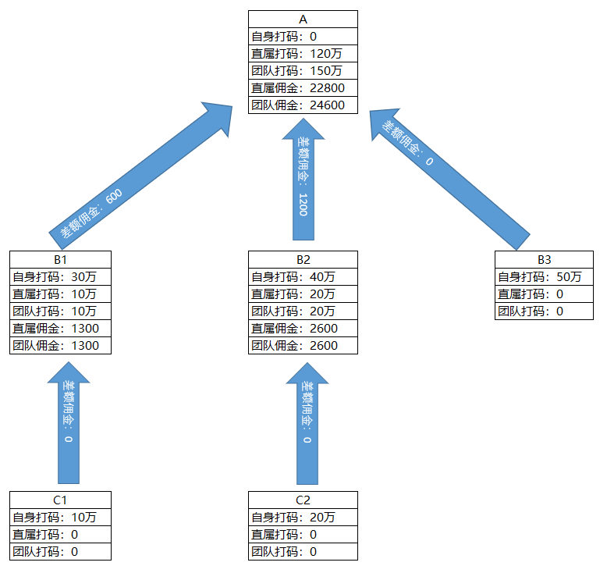
三 | 上下级关系图与举例说明
 |  |  |  |  |  |  |  | A有3个直属下级B1、B2、B3
 |  |  |  |  |  |  |  | B1有1个直属下级C1、B2有1个直属下级C2
 |  |  |  |  |  |  |  | B3、C1、C2都没有下级
 |  |  |  |  |  |  |  | A、B1、B2、B3、C1、C2的佣金计算如下
 |  |  |  |  |  |  |  | 代理 | 自身打码 | 直属打码 | 计算公式 | 团队打码 | 计算公式 | 直属佣金 | 计算公式 | 差额佣金 | 计算公式
 |  |  |  |  |  |  |  | A | 0 | 120万 | B1自身打码+B2自身打码+B3自身打码 =30万+40万+50万 | 150万 | A直属打码+B1团队打码+B2团队打码 =120万+10万+20万 | 22800 | A直属打码*A的返佣比 =120万*1.9% | 1800 | B1的团队打码*（A的返佣比-B1的返佣比）+B2的团队打码*（A的返佣比-B2的返佣比）+B3的团队打码*（A的返佣比-B3的返佣比） =10万*（1.9%-1.3%）+20万*（1.9%-1.3%）+0*（1.9%-0）
 |  |  |  |  |  |  |  | B1 | 30万 | 10万 | C1自身打码=10万 | 10万 | B1直属打码+C1团队打码 =10万+0 | 1300 | B1直属打码+B1的返佣比 =10万*1.3% | 0
 |  |  |  |  |  |  |  | B2 | 40万 | 20万 | C2自身打码=20万 | 20万 | B2直属打码+C2团队打码 =20万+0 | 2600 | B2直属打码+B2的返佣比 =20万*1.3% | 0
 |  |  |  |  |  |  |  | B3 | 50万 | 0 |  | 0 |  | 0 |  | 0
 |  |  |  |  |  |  |  | C1 | 10万 | 0 |  | 0 |  | 0 |  | 0
 |  |  |  |  |  |  |  | C2 | 20万 | 0 |  | 0 |  | 0 |  | 0

